Bienvenida
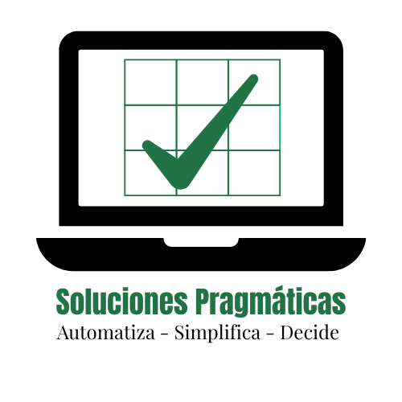


⭐ CONTROL DE VENTAS v1.0
Sistema gratuito para pequeños negocios
✔ Registro fácil ✔ Análisis automático

Bienvenido al sistema gratuito de Control de Ventas diseñado especialmente
para emprendedores y dueños de pequeños negocios.

Este libro te permitirá llevar un control claro y organizado de tus ventas diarias,
costos y ganancias sin necesidad de experiencia en Excel.

¡Comienza a usarlo ahora mismo!

👉 Haz clic en la pestaña "Instrucciones" para comenzar.

 | INSTRUCCIONES

Solicita otros controles gratuitos por medio de nuestro Whatsapp

 |  | WHATSAPP

Instrucciones
📘 Instrucciones de Uso


1. Introduce los productos que vendes (hasta 100 artículos) en la hoja Catalogo, Incluyendo precio y costo

2. Ingresa los datos en la hoja "Control de Ventas":
- Fecha
- Producto (Escoges de una lista desplegable)
- Cantidad Vendida
* El sistema traerá el precio y costo automáticamente

3. Las columnas "Total Venta", "Total Costo" y "Ganancia" se calculan automáticamente.

4. No intentes modificar las celdas protegidas (están bloqueadas para evitar errores).

5. En la hoja "Resumen" encontrarás:
- Total de Ventas | - Total de Costos | - Ganancia total | - Gráficos visuales

6. Puedes guardar una copia de seguridad desde "Archivo > Guardar como".

📌 Este archivo está optimizado para hasta 499 registros por libro.

Resumen
 | Cantidad Vendida
Cortinas | 25
Camas | 1
Camas | 1
Camas | 2
Almohadas | 5
DISTRIBUIDORA JUANITA

RESUMEN DE VENTAS

Detalle | Valores
Total Ventas | 39,550.00
Total Costos | 19,575.00
Total Ganancia | 19,975.00

Total por Producto | Cantidad
Camas | 4

Fecha | Vendido
2025-06-02 | 15,000.00

